RBS
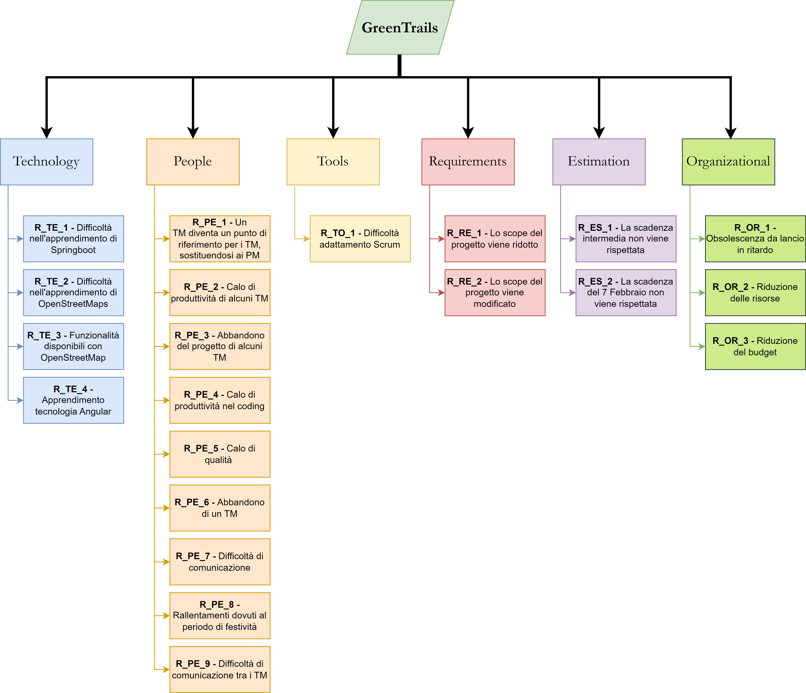
C03 Risk Register - 05/02/2024 - v2.0 - Gerardo Festa, Davide La Gamba

 | Risk Breakdown Structure

19-11-2023 to 02-12-2023
RANK PROD | PROB % | IMPACT %
12 | 0.48 | 0.55
12 | 0.45 | 0.55
12 | 0.45 | 0.5
12 | 0.4 | 0.5
10 | 0.3 | 0.7
10 | 0.25 | 0.7
9 | 0.45 | 0.3
9 | 0.4 | 0.3
8 | 0.28 | 0.55
8 | 0.25 | 0.53
High Risk
8 | 0.2 | 0.52
5 | 0.09 | 0.75
Low Risk
Medium Risk
5 | 0.09 | 0.7
4 | 0.07 | 0.5
4 | 0.05 | 0.5
4 | 0.2 | 0.1

03-12-2023 to 17-12-2023
STATUS | RANK PROD | PROB % | IMPACT %
APERTO | 16 | 0.65 | 0.55
APERTO | 16 | 0.6 | 0.5
APERTO | 12 | 0.49 | 0.55
APERTO | 12 | 0.45 | 0.5
APERTO | 10 | 0.29 | 0.7
High Risk
APERTO | 10 | 0.25 | 0.7
Medium Risk
APERTO | 9 | 0.48 | 0.4
Low Risk
APERTO | 9 | 0.45 | 0.35
APERTO | 9 | 0.4 | 0.3
APERTO | 8 | 0.25 | 0.55
APERTO | 8 | 0.27 | 0.52
APERTO | 8 | 0.25 | 0.5
APERTO | 8 | 0.2 | 0.5
APERTO | 6 | 0.2 | 0.3
APERTO | 6 | 0.3 | 0.1
APERTO | 5 | 0.09 | 0.7
APERTO | 5 | 0.05 | 0.7
APERTO | 4 | 0.2 | 0.1
CHIUSO | 0 | 0 | 0

18-12-2023 to 02-01-2024
IMPACT NUMBER | STATUS | RANK PROD | PROB % | IMPACT %
4 | APERTO | 16 | 0.65 | 0.55
4 | APERTO | 16 | 0.65 | 0.5
4 | APERTO | 16 | 0.6 | 0.55
4 | APERTO | 12 | 0.45 | 0.5
3 | APERTO | 12 | 0.6 | 0.3
5 | APERTO | 10 | 0.2 | 0.7
3 | APERTO | 9 | 0.48 | 0.4
High Risk
3 | APERTO | 9 | 0.45 | 0.35
Low Risk
Medium Risk
3 | APERTO | 9 | 0.4 | 0.3
4 | APERTO | 8 | 0.25 | 0.55
4 | APERTO | 8 | 0.27 | 0.5
4 | APERTO | 8 | 0.25 | 0.52
4 | APERTO | 8 | 0.2 | 0.55
4 | APERTO | 8 | 0.2 | 0.5
2 | APERTO | 6 | 0.43 | 0.1
5 | APERTO | 5 | 0.09 | 0.7
5 | APERTO | 5 | 0.05 | 0.73
5 | APERTO | 5 | 0.05 | 0.7
2 | APERTO | 4 | 0.08 | 0.1
0 | CHIUSO | 0 | 0 | 0

03-01-2024 to 17-01-2024
RANK PROD | PROB % | IMPACT %
16 | 0.65 | 0.55
16 | 0.65 | 0.5
16 | 0.6 | 0.55
15 | 0.48 | 0.7
12 | 0.45 | 0.5
12 | 0.4 | 0.5
9 | 0.4 | 0.4
9 | 0.35 | 0.35
9 | 0.35 | 0.3
9 | 0.3 | 0.45
8 | 0.27 | 0.5
5 | 0.09 | 0.72
5 | 0.07 | 0.65
5 | 0.05 | 0.7
4 | 0.03 | 0.5
High Risk
4 | 0.03 | 0.45
Low Risk
Medium Risk
4 | 0.15 | 0.1
4 | 0.05 | 0.5
2 | 0.03 | 0.1
0 | 0 | 0
0 | 0 | 0

18-01-2024 to 05-02-2024
STATUS | RANK PROD | PROB % | IMPACT %
VERIFICATO | 16 | 0.65 | 0.65
VERIFICATO | 16 | 0.63 | 0.63
APERTO | 16 | 0.5 | 0.65
APERTO | 16 | 0.5 | 0.6
APERTO | 15 | 0.3 | 0.8
APERTO | 12 | 0.3 | 0.8
APERTO | 9 | 0.45 | 0.45
APERTO | 9 | 0.43 | 0.43
APERTO | 9 | 0.4 | 0.4
APERTO | 9 | 0.3 | 0.6
High Risk
APERTO | 8 | 0.25 | 0.6
Low Risk
Medium Risk
APERTO | 5 | 0.09 | 0.6
APERTO | 5 | 0.09 | 0.6
APERTO | 5 | 0.09 | 0.4
APERTO | 4 | 0.09 | 0.09
APERTO | 4 | 0.07 | 0.8
APERTO | 4 | 0.05 | 0.8
APERTO | 4 | 0.2 | 0.1
APERTO | 2 | 0.2 | 0.1
CHIUSO | 0 | 0 | 0
CHIUSO | 0 | 0 | 0

